Desviación de Esfuerzo
Medición: | Conocer los esfuerzos invertidos en las diversas fases del proyecto así como sus desviaciones
Propósito: | Conocer los esfuerzos invertidos en cada fase, con base en base estos poder conocer los tiempos reales para hacer estimaciones más certeras las cuales nos ayudarán entregar un producto en tiempo y forma.
Preguntas asociadas: | ¿Cuál es la desviación entre esfuerzo planeado y real? ¿Por fase, cual es el grado de desviación? ¿Cuál es el esfuerzo por fase?
Muestra Gráfica
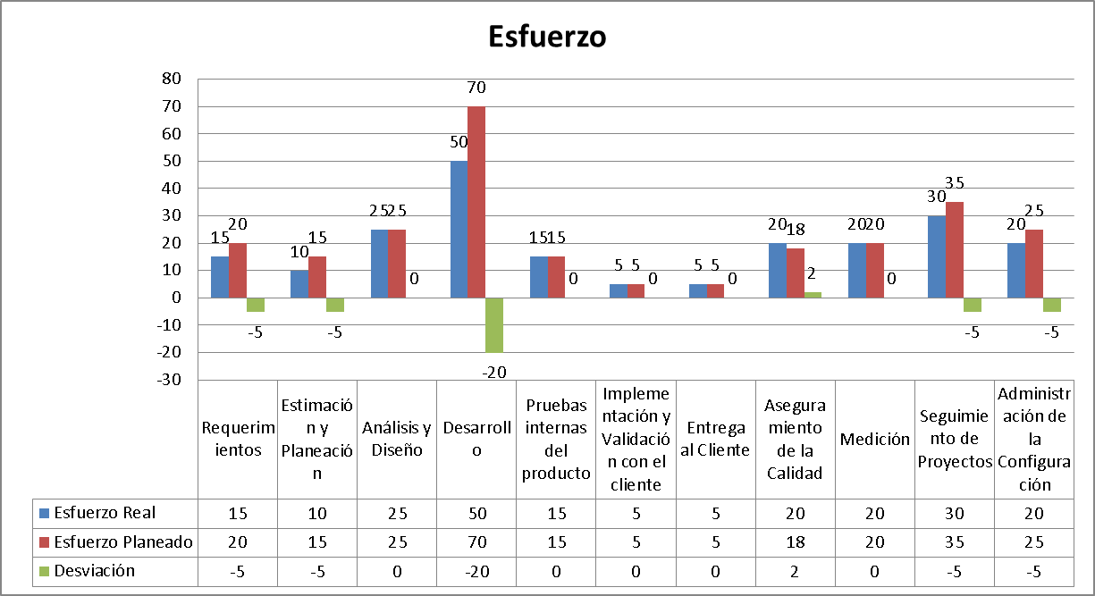
Algoritmo:
Elementos del Indicador | Cálculo
Esfuerzo Planeado | Desviación = (Esfuerzo Real - Esfuerzo Planeado)
Esfuerzo Real
Desviación
Mecanismo de Recolección y Almacenamiento
Obtención
Las horas de esfuerzo se registran en DotProject, para recuperar estas métricas, se debe acceder al proyecto deseado a partir de este link:
http://www.iwm.mx/cmmi/index.php?m=projects
Periodicidad | Responsable
Cada quince días | Líder de Proyecto
Almacenamiento
Las métricas recolectadas se almacenan en la pestaña correspondiente a "Esfuerzo" del siguiente documento:
file:///C:/IWM/iwm/Organización/Procesos/Soporte Organizacional/3. Medición, Monitoreo y Control/Medición/IWM_Concentración_Métricas.xlsx
Mecanismo de Análisis:
Frecuencia de Reporte | Mecanismo de Reporte
Quincenal | Estas métricas se mostrarán durante las reuniones de seguimiento de los proyectos
Guía de análisis:
Si es igual a 0 y mayor que -5 | La estimación es estable, no se requieren acciones correctivas
Si es menor que -5 o mayor que 0 y menor que 5, y si cualquiera de estas variantes se presentan en más de 2 proyectos | Es necesario revisar y/o recalibrar las estimaciones
Si es mayor que 5 y se presenta en 2 o más proyectos | Se requiere recalibrar y recapacitar a las personas involucradas en la estimación de esfuerzo

Desviación de Costo
Medición: | Conocer los desvíos de costos por proceso
Propósito: | Conocer los desvíos que ocasionan los retrasos en cada fase del ciclo de vida del proyecto que impactan en costo.
Preguntas asociadas: | ¿Cuál es la desviación de costo entre lo planeado y lo real? ¿Por fase, cual es el grado de desviación?
Muestra Gráfica
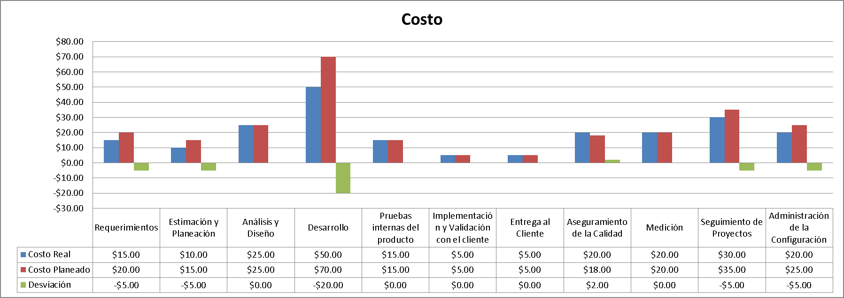
Algoritmo:
Elementos del Indicador | Cálculo
Costo Planeado | Desviación = (Costo Real - Costo Planeado)
Costo Real
Desviación
Mecanismo de Recolección y Almacenamiento
Obtención
Los costos se obtienen multiplicando las horas trabajadas que se registran los proyectos registrados en DotProject por el costo tabulado de cada rol establecido en el documento de Estimación. Se tiene que hacer una comparación entre los costos planeados y los costos reales. Para acceder a estos datos, seguir los siguientes links:
Periodicidad | Responsable
Cada quince días | Líder de Proyecto
Almacenamiento
Las métricas recolectadas se almacenan en la pestaña correspondiente a "Costos" del siguiente documento:
file:///C:/IWM/iwm/Organización/Procesos/Soporte Organizacional/3. Medición, Monitoreo y Control/Medición/IWM_Concentración_Métricas.xlsx
Mecanismo de Análisis:
Frecuencia de Reporte | Mecanismo de Reporte
quincenal | Estas métricas se mostraran durante las reuniones de seguimiento de los proyectos
Guía de análisis:
Si es igual a 0 y mayor que -5 | La estimación es estable, no se requieren acciones correctivas
Si es menor que -5 o mayor que 0 y menor que 5, y si cualquiera de estas variantes se presentan en más de 2 proyectos | Es necesario revisar y/o recalibrar las estimaciones
Si es mayor que 5 y se presenta en 2 o más proyectos | Se requiere recalibrar y recapacitar a las personas involucradas en la estimación de esfuerzo

Desviación al proceso
Medición: | Lograr contar con un apego a procesos igual al 100% por cada proyecto
Propósito: | Lograr contar con un apego a procesos superior al 80% por cada proyecto
Preguntas asociadas: | ¿Cúal es el porcentaje de apego a procesos del proyecto? ¿Por fase, cual es el porcentaje de apego?
Muestra Gráfica
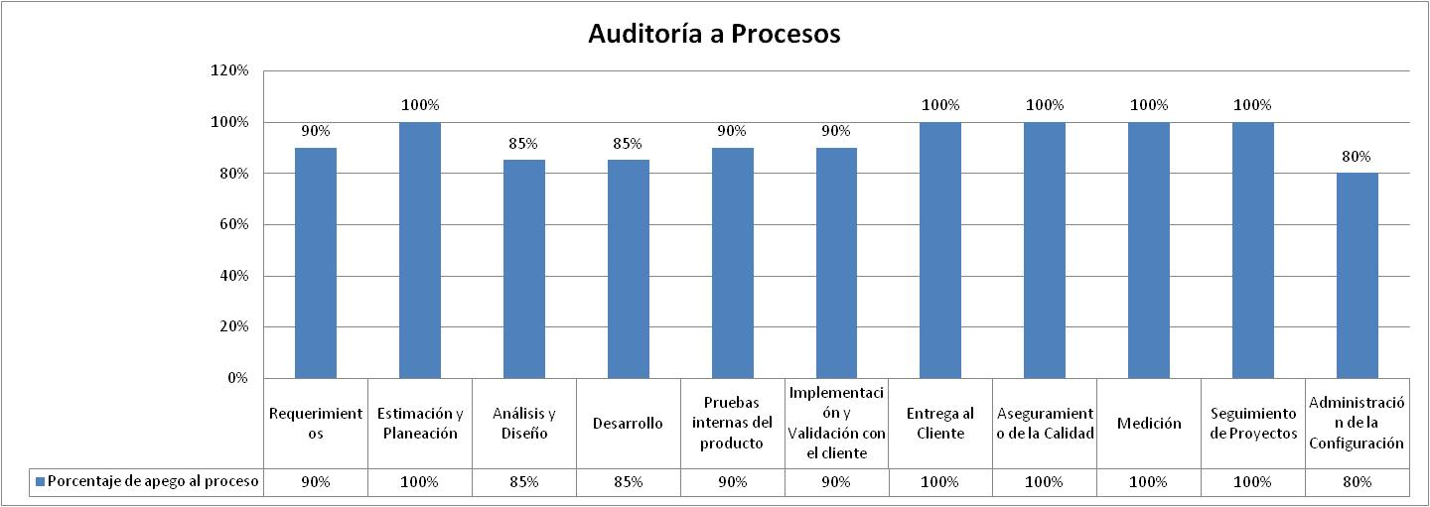
Algoritmo:
Elementos del Indicador | Cálculo
Preguntas Aprobadas | Porcentaje de apego al proceso = Total de preguntas por fase / (Preguntas Aprobadas + Preguntas que no aplican)
Preguntas que no aplican
Total de preguntas por fase (Preguntas Aprobadas + Preguntas no Aprobadas + Preguntas que no aplican)
Porcentaje de apego al proceso
Mecanismo de Recolección y Almacenamiento
Obtención
Las métricas correspondientes a procesos se obtienen de las auditorías contenidas en las carpeta "Aseguramiento de la calidad", dentro de cada proyecto
Periodicidad | Responsable
Cada quince días | Aseguramiento de la calidad
Almacenamiento
Las métricas recolectadas se almacenan en la pestaña correspondiente a "Procesos" del siguiente documento:
file:///C:/IWM/iwm/Organización/Procesos/Soporte Organizacional/3. Medición, Monitoreo y Control/Medición/IWM_Concentración_Métricas.xlsx
Mecanismo de Análisis:
Frecuencia de Reporte | Mecanismo de Reporte
Quincenal | Estas métricas se mostraran durante las reuniones de seguimiento de los proyectos
Guía de análisis:
Si es igual o mayor que 80% | El proceso es estable, no se requieren acciones correctivas
Si es igual o mayor que 60% y menor que 80% y se presenta en más de dos proyectos | Es necesario revisar y/o recalibrar el proceso
Si es menor que 60% y se presenta en más de dos proyectos | Se requiere recalibrar y recapacitar a las personas involucradas en el proceso

 |  | 1

Desviaciones al producto
Medición: | Realización de los productos con un apego a plantillas igual al 100% por cada proyecto
Propósito: | Lograr contar con un apego a productos superior al 80% por cada proyecto
Preguntas asociadas: | ¿Cúal es el porcentaje de apego a productos del proyecto? ¿Por fase, cual es el porcentaje de apego?
Muestra Gráfica
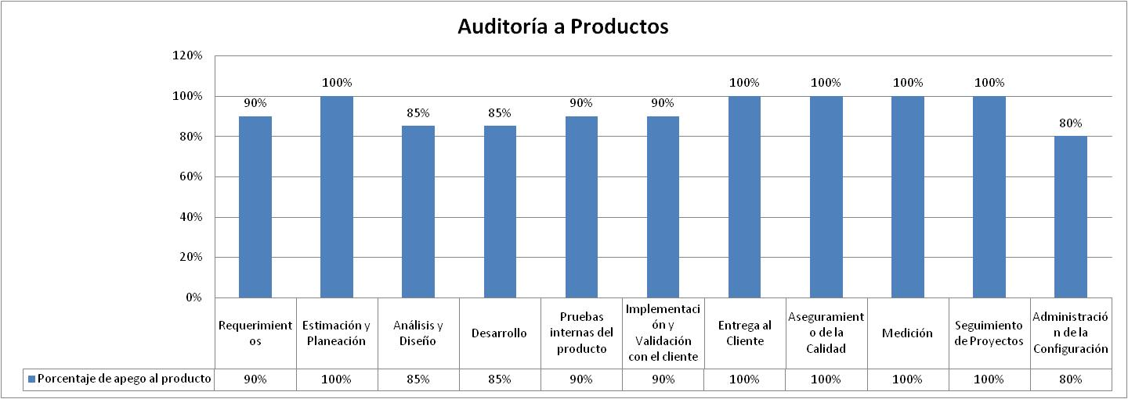
Algoritmo:
Elementos del Indicador | Cálculo
Preguntas Aprobadas | Porcentaje de apego al producto = Total de preguntas por fase / (Preguntas Aprobadas + Preguntas que no aplican)
Preguntas que no aplican
Total de preguntas por fase (Preguntas Aprobadas + Preguntas no Aprobadas + Preguntas que no aplican)
Porcentaje de apego al producto
Mecanismo de Recolección y Almacenamiento
Obtención
Las métricas correspondientes a productos se obtienen de las auditorías contenidas en las carpeta "Aseguramiento de la calidad", dentro de cada proyecto.
Periodicidad | Responsable
Cada quince días | Aseguramiento de la calidad
Almacenamiento
Las métricas recolectadas se almacenan en la pestaña correspondiente a "Productos" del siguiente documento:
file:///C:/IWM/iwm/Organización/Procesos/Soporte Organizacional/3. Medición, Monitoreo y Control/Medición/IWM_Concentración_Métricas.xlsx
Mecanismo de Análisis:
Frecuencia de Reporte | Mecanismo de Reporte
quincenal | Estas métricas se mostraran durante las reuniones de seguimiento de los proyectos
Guía de análisis:
Si es igual o mayor que 80% | El producto es estable, no se requieren acciones correctivas
Si es igual o mayor que 60% y menor que 80% y se presenta en más de dos proyectos | Es necesario revisar y/o recalibrar los productos
Si es menor que 60% y se presenta en más de dos proyectos | Se requiere recalibrar y recapacitar a las personas involucradas en la elaboración de productos

Desviaciones físicas
Medición: | Realización de los productos con un apego a administración de configuración igual al 100% por cada proyecto
Propósito: | Lograr contar con un apego a administración de la configuración superior al 80% por cada proyecto
Preguntas asociadas: | ¿Cúal es el porcentaje de apego a administración de la configuración del proyecto? ¿Por fase, cual es el porcentaje de apego?
Muestra Gráfica
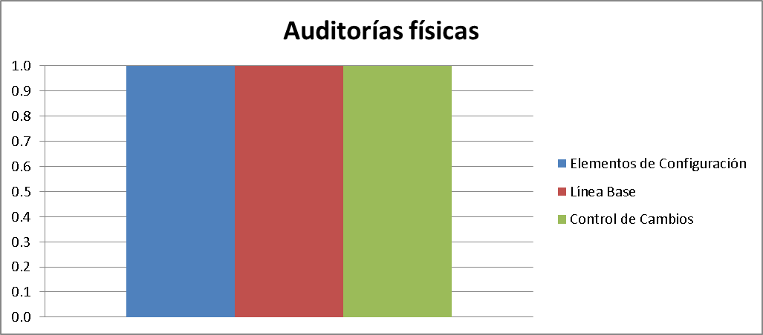
Algoritmo:
Elementos del Indicador | Cálculo
Preguntas Aprobadas | Porcentaje de apego a administración de la configuración = Total de preguntas por fase / (Preguntas Aprobadas + Preguntas que no aplican)
Preguntas que no aplican
Total de preguntas por fase (Preguntas Aprobadas + Preguntas no Aprobadas + Preguntas que no aplican)
Porcentaje de apego a administración de la configuración
Mecanismo de Recolección y Almacenamiento
Obtención
Las métricas correspondientes a auditorías físicas se obtienen de la carpeta "Aseguramiento de la calidad", dentro de cada proyecto.
Periodicidad | Responsable
Cada quince días | Aseguramiento de la calidad
Almacenamiento
Las métricas recolectadas se almacenan en la pestaña correspondiente a "Físicas" del siguiente documento:
C:\Repositorio_IWM\Organización\Procesos\Soporte Organizacional\3. Medición, Monitoreo y Control\Medición
Mecanismo de Análisis:
Frecuencia de Reporte | Mecanismo de Reporte
quincenal | Estas métricas se mostraran durante las reuniones de seguimiento de los proyectos
Guía de análisis:
Si es igual o mayor que 80% | El producto es estable, no se requieren acciones correctivas
Si es igual o mayor que 60% y menor que 80% y se presenta en más de dos proyectos | Es necesario revisar y/o recalibrar los productos
Si es menor que 60% y se presenta en más de dos proyectos | Se requiere recalibrar y recapacitar a las personas involucradas en la elaboración y categorización de productos

Desviaciones funcionales
Medición: | Realización de los productos con un grado de funcionalidad igual al 100% por cada proyecto
Propósito: | Lograr contar con un grado de funcionalidad superior al 80% por cada proyecto
Preguntas asociadas: | ¿Cúal es el porcentaje de funcionalidad del proyecto? ¿Por fase, cual es el porcentaje de apego?
Muestra Gráfica
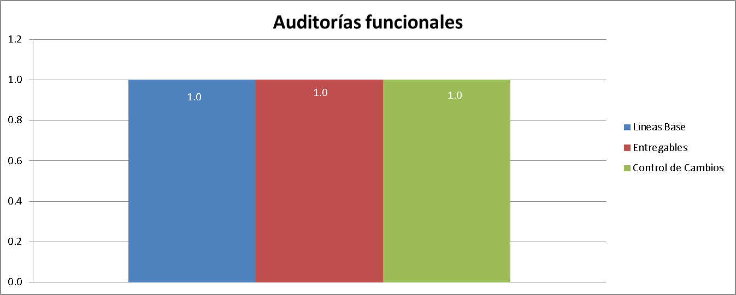
Algoritmo:
Elementos del Indicador | Cálculo
Preguntas Aprobadas | Porcentaje de apego al producto = Total de preguntas por fase / (Preguntas Aprobadas + Preguntas que no aplican)
Preguntas que no aplican
Total de preguntas por fase (Preguntas Aprobadas + Preguntas no Aprobadas + Preguntas que no aplican)
Porcentaje de apego al producto
Mecanismo de Recolección y Almacenamiento
Obtención
Las métricas correspondientes a auditorías funcionales se obtienen de la carpeta "Aseguramiento de la calidad", dentro de cada proyecto.
Periodicidad | Responsable
Cada quince días | Aseguramiento de la calidad
Almacenamiento
Las métricas recolectadas se almacenan en la pestaña correspondiente a "Funcionales" del siguiente documento:
C:\Repositorio_IWM\Organización\Procesos\Soporte Organizacional\3. Medición, Monitoreo y Control\Medición
Mecanismo de Análisis:
Frecuencia de Reporte | Mecanismo de Reporte
quincenal | Estas métricas se mostraran durante las reuniones de seguimiento de los proyectos
Guía de análisis:
Si es igual o mayor que 80% | La funcionalidad es estable, no se requieren acciones correctivas
Si es igual o mayor que 60% y menor que 80% y se presenta en más de dos proyectos | Es necesario revisar y/o recalibrar los productos
Si es menor que 60% y se presenta en más de dos proyectos | Se requiere recalibrar y recapacitar a las personas involucradas en la elaboración de productos

Defectos funcionales del sistem
Medición: | Defectos funcionales del sistema
Propósito: | Identificar el número de defectos funcionales del sistema y el promedio UCP por defecto.
Preguntas asociadas: | ¿Cuántos defectos tuvo el proyecto? De estos defectos ¿Qué impacto tienen? (Mayor, menor, etc.)
Muestra Gráfica
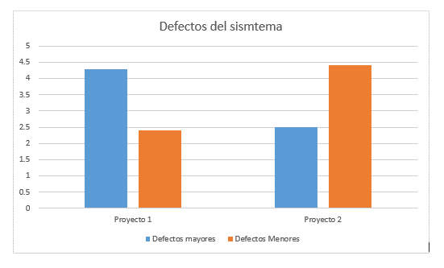
Algoritmo:
Elementos del Indicador | Cálculo
Tickets realizados en mantis con los errores clasificados del proyecto | Suma de todos los errores por clasificación
Errores que aplican
Clasificación del error
Mecanismo de Recolección y Almacenamiento
Obtención
Mediante la herramienta Mantis, que nos ayuda a monitorear los errores que surgen del sistmea
Periodicidad | Responsable
Semanal y al final del proyecto | Taster
Almacenamiento
Las métricas recolectadas se almacenan en la pestaña correspondiente a "Funcionales" del siguiente documento:
C:\Repositorio_IWM\Organización\Procesos\Soporte Organizacional\3. Medición, Monitoreo y Control\Medición
Mecanismo de Análisis:
Frecuencia de Reporte | Mecanismo de Reporte
Cada 6 meses | Reuniones de monitoreo con dirección
Guía de análisis:
Si es igual o mayor que 80% | La funcionalidad es estable, no se requieren acciones correctivas
Si es igual o mayor que 60% y menor que 80% y se presenta en más de dos proyectos | Es necesario revisar y/o recalibrar los productos
Si es menor que 60% y se presenta en más de dos proyectos | Se requiere recalibrar y recapacitar a las personas involucradas en la elaboración de productos

Mejora de procesos
Medición: | Medicion de procesos
Propósito: | Conocer qué procesos tiene el mayor número de mejoras implementadas y el número de total de mejoras implementadas.
Guía de análisis | Revisar qué proceso tiene mayor y menor número de propuestas de mejora, de igual forma revisar las causas de porque se rechazó una mejora y analizar qué tan significativas fue el impacto de las mejoras.
Muestra Gráfica
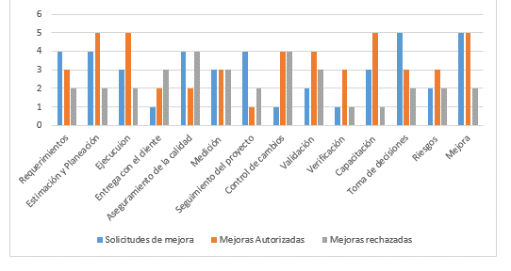
Algoritmo:
Elementos del Indicador | Cálculo
Solicitudes (aceptadas, rechazadas) | Suma de solicitudes rechazadas y aceptadas

Mecanismo de Recolección y Almacenamiento
Obtención
Dentro de nuestro repositorio Organización\Mejora\Solicitudes se encuentran todas las solicitudes
Periodicidad | Responsable
Cuatrimestral | Lider de mejora
Almacenamiento
Las métricas recolectadas se almacenan en la pestaña correspondiente a "Funcionales" del siguiente documento:
C:\Repositorio_IWM\Organización\Procesos\Soporte Organizacional\3. Medición, Monitoreo y Control\Medición
Mecanismo de Análisis:
Frecuencia de Reporte | Mecanismo de Reporte
Cuatrimestral | Reunión con dirección
Guía de análisis:
Si es igual o mayor que 80% | La funcionalidad es estable, no se requieren acciones correctivas
Si es igual o mayor que 60% y menor que 80% y se presenta en más de dos proyectos | Es necesario revisar y/o recalibrar los productos
Si es menor que 60% y se presenta en más de dos proyectos | Se requiere recalibrar y recapacitar a las personas involucradas en la elaboración de productos

Desviación de capacitaciones
Medición: | Desviación de capacitaciones y entrenamientos
Propósito: | Conocer el número de capacitaciones realizadas contras las planeadas.
Guía de análisis | Comparar las evaluaciones realizadas por los capacitados y las evaluaciones realizadas por direccion. También se sacara un porcentaje de cuantas capacitaciones se realizaron tras las planeadas.
Muestra Gráfica
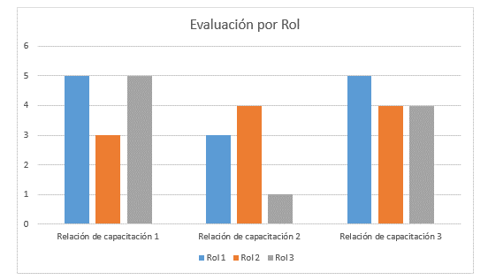 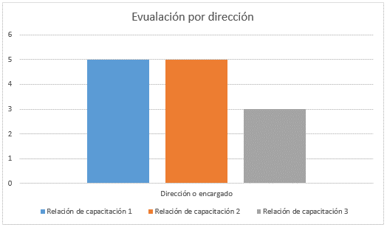
Algoritmo:
Elementos del Indicador | Cálculo
Evaluaciones | Se saca el resultado de cada efectividad y se grafica
Evaluacion de la capacitación dada
Evaluación de efectividad
Mecanismo de Recolección y Almacenamiento
Obtención
Dentro de nuestro repositorio Organización\Capacitacion enconramos nuestro plan de capacitacion para comparar las capacitaciones realizadas con las planeadas. Aparte en la carpeta de Evaluaciones, tenemos las evaluaciones de las capacitaciones y las evaluaciones de efectividad.
Periodicidad | Responsable
Cuatrimestral | Lider de mejora, Lider de proyecto
Almacenamiento
Las métricas recolectadas se almacenan en la pestaña correspondiente a "Funcionales" del siguiente documento:
C:\Repositorio_IWM\Organización\Procesos\Soporte Organizacional\3. Medición, Monitoreo y Control\Medición
Mecanismo de Análisis:
Frecuencia de Reporte | Mecanismo de Reporte
Cuatrimestral | Reunión con dirección
Guía de análisis:
Si es igual o mayor que 80% | La funcionalidad es estable, no se requieren acciones correctivas
Si es igual o mayor que 60% y menor que 80% y se presenta en más de dos proyectos | Es necesario revisar y/o recalibrar los productos
Si es menor que 60% y se presenta en más de dos proyectos | Se requiere recalibrar y recapacitar a las personas involucradas en la elaboración de productos

